关系图
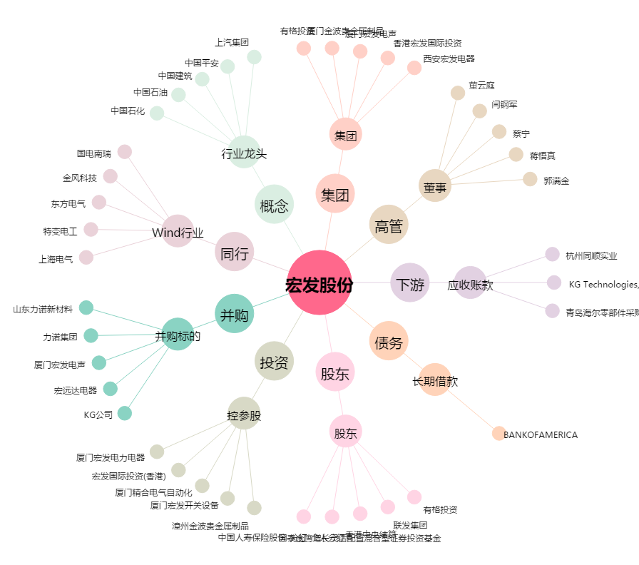
宏发股份[600885.SH] - 关系概览图

